JP225
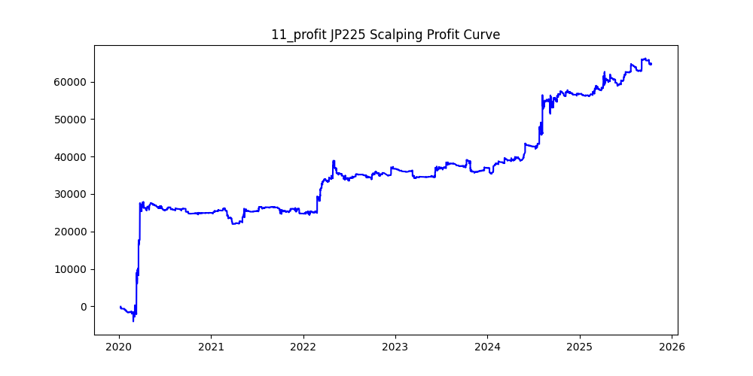
symbol | version | i | ma_term | ma_method | atr_term | atr_shift_multiply | supertrend_atr_term | supertrend_minutes | supertrend_multiply | heikin_minutes | heikin_threshold | sl | sl_loose | position_max | volume | trades | win_rate | profit_mean | profit_median | drawdown_min | profit
JP225 | 3 | 0 | 15 | ema | 15 | 1.2 | 35 | 1 | 4.2 | 90 | 0.01 | 120 |  | 20 | 0.01 | 50503 | 0.2287388868 | 1.9880310081 | -10 | -39014 | 100401.53 | -0.38857973579
JP225 | 3 | 11 | 10 | ema | 10 | 1.4 | 35 | 1 | 5 | 90 | 0.28 | 140 |  | 20 | 0.01 | 6358 | 0.24834853728 | 10.196322743 | -15 | -5911 | 64828.22 | -0.091179427725
JP225 |  | 13 | 15 | ema | 15 | 1.8 | 40 | 1 | 4.4 | 120 | 0.02 | 40 |  | 20 | 0.01 | 16323 | 0.2101942045 | 2.0787349139 | -9 | -17516 | 33931.19 | -0.51622121122
JP225 |  | 25 | 15 | ema | 15 | 1.2 | 40 | 1 | 3.2 | 120 | 0.13 | 140 |  | 20 | 0.01 | 16273 | 0.21643212684 | 2.0804387636 | -7 | -14711 | 33854.98 | -0.43452986828
JP225 |  | 40 | 20 | ema | 20 | 1.8 | 35 | 1 | 4.2 | 90 | 0.25 | 100 |  | 20 | 0.01 | 3526 | 0.21837776517 | 7.6356608054 | -10 | -3415 | 26923.34 | -0.12684161772
JP225 |  | 2 | 15 | ema | 15 | 1 | 40 | 1 | 4.8 | 120 | 0.15 | 160 |  | 20 | 0.01 | 37070 | 0.2553277583 | 0.66977016455 | -13 | -28299 | 24828.38 | -1.1397843919
JP225 |  | 33 | 5 | ema | 5 | 1.2 | 35 | 1 | 4.2 | 120 | 0.25 | 120 |  | 20 | 0.01 | 2466 | 0.25912408759 | 9.9469586375 | -10 | -3016 | 24529.2 | -0.12295549794
JP225 |  | 10 | 15 | ema | 15 | 1.8 | 40 | 1 | 4.6 | 90 | 0.14 | 140 |  | 20 | 0.01 | 8830 | 0.21132502831 | 2.6353306908 | -10 | -14313 | 23269.97 | -0.61508459186
JP225 |  | 35 | 20 | ema | 20 | 1 | 35 | 1 | 3.2 | 120 | 0.2 | 180 |  | 20 | 0.01 | 14631 | 0.21946551842 | 1.5075743285 | -8 | -16040 | 22057.32 | -0.72719623236
JP225 |  | 30 | 10 | ema | 10 | 1.6 | 20 | 1 | 4.4 | 60 | 0.03 | 60 |  | 20 | 0.01 | 15106 | 0.20892360651 | 1.370871177 | -9 | -11394.82 | 20708.38 | -0.55025163726
JP225 |  | 7 | 15 | ema | 15 | 1 | 40 | 1 | 3.2 | 120 | 0.16 | 80 |  | 20 | 0.01 | 21697 | 0.22215052772 | 0.77608793842 | -8 | -23596 | 16838.78 | -1.401289167
JP225 |  | 22 | 20 | ema | 20 | 1.2 | 35 | 1 | 3.4 | 90 | 0.14 | 40 |  | 20 | 0.01 | 14038 | 0.20551360593 | 1.1192790996 | -8 | -10251.95 | 15712.44 | -0.65247345415
JP225 |  | 1 | 20 | ema | 20 | 1 | 25 | 1 | 4 | 90 | 0.09 | 100 |  | 20 | 0.01 | 36699 | 0.22305784899 | 0.41470612278 | -10 | -25530.67 | 15219.3 | -1.677519334
JP225 |  | 15 | 20 | ema | 20 | 1 | 10 | 1 | 3 | 120 | 0.18 | 140 |  | 20 | 0.01 | 10410 | 0.19654178674 | 1.406204611 | -7 | -5562.5 | 14638.59 | -0.37998878307
JP225 |  | 39 | 30 | ema | 30 | 1 | 5 | 1 | 4.2 | 120 | 0.37 | 40 |  | 20 | 0.01 | 6160 | 0.20746753247 | 2.0700211039 | -11 | -10459 | 12751.33 | -0.82022816443
JP225 |  | 20 | 10 | ema | 10 | 1.4 | 10 | 1 | 4.4 | 120 | 0.45 | 100 |  | 20 | 0.01 | 2648 | 0.20883685801 | 4.5806268882 | -13 | -9073.5 | 12129.5 | -0.74805226926
JP225 |  | 17 | 30 | ema | 30 | 2 | 10 | 1 | 2 | 120 | 0.11 | 120 |  | 20 | 0.01 | 3300 | 0.29727272727 | 2.9968363636 | -5 | -3550 | 9889.56 | -0.35896440287
JP225 |  | 9 | 15 | ema | 15 | 1.8 | 25 | 1 | 4.2 | 120 | 0.18 | 180 |  | 20 | 0.01 | 5782 | 0.19612590799 | 1.6861120719 | -9 | -5973.45 | 9749.1 | -0.61271809706
JP225 |  | 45 | 10 | ema | 10 | 2.2 | 30 | 1 | 4.4 | 120 | 0.11 | 100 |  | 20 | 0.01 | 1187 | 0.2299915754 | 8.000336984 | -7.5 | -4071 | 9496.4 | -0.42868876627
JP225 |  | 23 | 25 | ema | 25 | 2 | 40 | 1 | 4.8 | 120 | 0.27 | 120 |  | 20 | 0.01 | 4224 | 0.20525568182 | 2.1946993371 | -10 | -10284 | 9270.41 | -1.1093360488
JP225 |  | 28 | 20 | ema | 20 | 2.6 | 30 | 1 | 4.2 | 120 | 0.17 | 80 |  | 20 | 0.01 | 653 | 0.23430321593 | 13.996049005 | -7 | -4431 | 9139.42 | -0.4848228881
JP225 |  | 16 | 25 | ema | 25 | 1.2 | 35 | 1 | 2.4 | 120 | 0.01 | 140 |  | 20 | 0.01 | 12044 | 0.24111590834 | 0.72468199934 | -5 | -10279 | 8728.07 | -1.177694496
JP225 |  | 12 | 25 | ema | 25 | 2.6 | 35 | 1 | 4.6 | 90 | 0.07 | 40 |  | 20 | 0.01 | 2183 | 0.20522217132 | 3.8280210719 | -7 | -6693 | 8356.57 | -0.800926696
JP225 |  | 37 | 30 | ema | 30 | 2.2 | 10 | 1 | 5 | 60 | 0.21 | 180 |  | 20 | 0.01 | 1665 | 0.16756756757 | 4.9174114114 | -10 | -4021 | 8187.49 | -0.49111510365
JP225 |  | 29 | 25 | ema | 25 | 1.4 | 5 | 1 | 4.2 | 60 | 0.45 | 200 |  | 20 | 0.01 | 992 | 0.16330645161 | 7.9697580645 | -15 | -2782 | 7906 | -0.35188464457
JP225 |  | 24 | 5 | ema | 5 | 1 | 15 | 1 | 3.6 | 60 | 0.05 | 140 |  | 20 | 0.01 | 17563 | 0.22171610773 | 0.43682628253 | -8 | -16644 | 7671.98 | -2.1694529965
JP225 |  | 38 | 15 | ema | 15 | 1.6 | 35 | 1 | 3 | 60 | 0.04 | 60 |  | 20 | 0.01 | 5009 | 0.20523058495 | 1.1763126373 | -5 | -6645 | 5892.15 | -1.1277716962
JP225 |  | 4 | 30 | ema | 30 | 1 | 40 | 1 | 3 | 120 | 0.02 | 40 |  | 20 | 0.01 | 25643 | 0.21674531061 | 0.22374332176 | -7 | -16706 | 5737.45 | -2.9117465076
JP225 |  | 47 | 15 | ema | 15 | 1.8 | 35 | 1 | 3.2 | 60 | 0.01 | 120 |  | 20 | 0.01 | 4265 | 0.20586166471 | 1.2374677608 | -5 | -11224 | 5277.8 | -2.1266436773
JP225 |  | 36 | 20 | ema | 20 | 2.6 | 40 | 1 | 3.6 | 120 | 0.25 | 160 |  | 20 | 0.01 | 227 | 0.26872246696 | 21.80784141 | -8 | -3803 | 4950.38 | -0.76822385352
JP225 |  | 27 | 15 | ema | 15 | 2.4 | 40 | 1 | 4.2 | 120 | 0.24 | 180 |  | 20 | 0.01 | 740 | 0.24864864865 | 5.5746621622 | -8 | -5793 | 4125.25 | -1.4042785286
JP225 |  | 48 | 20 | ema | 20 | 2.4 | 35 | 1 | 2.4 | 90 | 0.12 | 100 |  | 20 | 0.01 | 228 | 0.25438596491 | 17.201754386 | -5 | -1888 | 3922 | -0.48138704742
JP225 |  | 49 | 25 | ema | 25 | 1.6 | 5 | 1 | 1.2 | 90 | 0.13 | 40 |  | 20 | 0.01 | 4114 | 0.28342245989 | 0.71198347107 | -5 | -3406 | 2929.1 | -1.1628145164
JP225 |  | 43 | 20 | ema | 20 | 1.2 | 5 | 1 | 3.4 | 120 | 0.14 | 120 |  | 20 | 0.01 | 10061 | 0.18198986184 | 0.26722592188 | -6 | -6603.66 | 2688.56 | -2.4562070402
JP225 |  | 34 | 10 | ema | 10 | 1.4 | 5 | 1 | 3.2 | 120 | 0.05 | 180 |  | 20 | 0.01 | 5506 | 0.18398111151 | 0.44779513258 | -5 | -6019 | 2465.56 | -2.4412303899
JP225 |  | 18 | 30 | ema | 30 | 1.2 | 20 | 1 | 3.2 | 120 | 0.21 | 120 |  | 20 | 0.01 | 5935 | 0.21887110362 | 0.37321314238 | -7 | -6938 | 2215.02 | -3.1322516275
JP225 |  | 44 | 25 | ema | 25 | 1.2 | 10 | 1 | 4 | 120 | 0.2 | 40 |  | 20 | 0.01 | 13357 | 0.18903945497 | 0.16499064161 | -10 | -21387 | 2203.78 | -9.7046892158
JP225 |  | 41 | 10 | ema | 10 | 1.6 | 5 | 1 | 5 | 60 | 0.4 | 200 |  | 20 | 0.01 | 1017 | 0.19567354966 | 0.79252704031 | -17 | -4104 | 806 | -5.0918114144
JP225 |  | 19 | 25 | ema | 25 | 1.8 | 25 | 1 | 2 | 120 | 0.03 | 60 |  | 20 | 0.01 | 4142 | 0.26919362627 | -0.095282472236 | -5 | -3728.66 | -394.66 | 9.4477778341
JP225 |  | 3 | 25 | ema | 25 | 1 | 15 | 1 | 3.4 | 90 | 0.04 | 100 |  | 20 | 0.01 | 28899 | 0.20035295339 | -0.03002906675 | -7 | -24342.8 | -867.81 | 28.050840622
JP225 |  | 46 | 10 | ema | 10 | 1.6 | 5 | 1 | 3.6 | 60 | 0.07 | 120 |  | 20 | 0.01 | 3092 | 0.16882276843 | -0.28590232859 | -5 | -3819.66 | -884.01 | 4.3208334747
JP225 |  | 26 | 15 | ema | 15 | 1.4 | 10 | 1 | 4 | 90 | 0.3 | 180 |  | 20 | 0.01 | 4670 | 0.18650963597 | -0.33493576017 | -10 | -10457 | -1564.15 | 6.6854201963
JP225 |  | 14 | 25 | ema | 25 | 1 | 35 | 1 | 4.4 | 60 | 0.2 | 60 |  | 20 | 0.01 | 13303 | 0.23363151169 | -0.26135458167 | -15 | -27881 | -3476.8 | 8.0191555453
JP225 |  | 21 | 30 | ema | 30 | 1.2 | 10 | 1 | 2.4 | 60 | 0.33 | 140 |  | 20 | 0.01 | 1144 | 0.29632867133 | -3.2469405594 | -10 | -5883 | -3714.5 | 1.5837932427
JP225 |  | 31 | 30 | ema | 30 | 1.2 | 20 | 1 | 3.4 | 120 | 0.37 | 120 |  | 20 | 0.01 | 2844 | 0.20639943741 | -1.6785407876 | -10 | -11660 | -4773.77 | 2.4425139879
JP225 |  | 42 | 25 | ema | 25 | 1.8 | 30 | 1 | 2 | 60 | 0.11 | 140 |  | 20 | 0.01 | 1867 | 0.28119978575 | -2.6761328334 | -7 | -5802.34 | -4996.34 | 1.1613180848
JP225 |  | 32 | 25 | ema | 25 | 1 | 15 | 1 | 1.2 | 90 | 0.06 | 40 |  | 20 | 0.01 | 13440 | 0.27522321429 | -0.39317261905 | -5 | -6753 | -5284.24 | 1.2779510393
JP225 |  | 8 | 30 | ema | 30 | 1 | 35 | 1 | 1.4 | 120 | 0.01 | 120 |  | 20 | 0.01 | 21242 | 0.2697015347 | -0.50456407118 | -5 | -18633 | -10717.95 | 1.738485438
JP225 |  | 6 | 15 | ema | 15 | 1 | 20 | 1 | 3.8 | 90 | 0.28 | 160 |  | 20 | 0.01 | 11055 | 0.22152872004 | -1.0095947535 | -11 | -26328 | -11161.07 | 2.3589136167
JP225 |  | 5 | 15 | ema | 15 | 1 | 25 | 1 | 3.4 | 90 | 0.17 | 100 |  | 20 | 0.01 | 19099 | 0.21964500759 | -0.69728572177 | -10 | -20251.01 | -13317.46 | 1.5206360672

US100
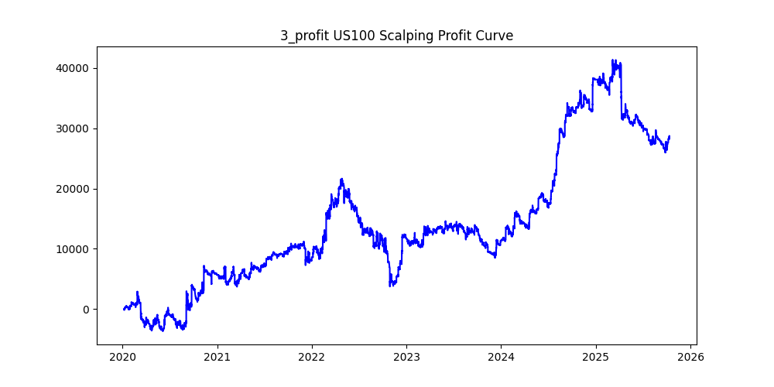
symbol | version | i | ma_term | ma_method | atr_term | atr_shift_multiply | supertrend_atr_term | supertrend_minutes | supertrend_multiply | heikin_minutes | heikin_threshold | sl | sl_loose | position_max | volume | trades | win_rate | profit_mean | profit_median | drawdown_min | profit
US100 | 3 | 3 | 25 | ema | 25 | 1.4 | 10 | 1 | 5 | 120 | 0.03 | 40 |  | 20 | 0.01 | 40321 | 0.19801096203 | 0.71190917884 | -4.5 | -17928 | 28704.89 | -0.62456257453
US100 | 3 | 0 | 30 | ema | 30 | 1.2 | 40 | 1 | 4 | 120 | 0.08 | 100 |  | 20 | 0.01 | 23755 | 0.22193222479 | 0.84583834982 | -4.1 | -13146.5 | 20092.89 | -0.65428616789
US100 | 3 | 2 | 30 | ema | 30 | 1 | 40 | 1 | 4 | 90 | 0.01 | 160 |  | 20 | 0.01 | 46656 | 0.22880229767 | 0.42195966221 | -3.75 | -15474.3 | 19686.95 | -0.78601814908
US100 | 3 | 23 | 20 | ema | 20 | 1 | 35 | 1 | 2.2 | 90 | 0.05 | 200 |  | 20 | 0.01 | 10506 | 0.2531886541 | 1.1818370455 | -2.5 | -3183.2 | 12416.38 | -0.25637101957
US100 |  | 25 | 10 | ema | 10 | 1.4 | 20 | 1 | 4.2 | 90 | 0.24 | 120 |  | 20 | 0.01 | 6097 | 0.2271608988 | 1.2786534361 | -6.1 | -6151.6 | 7795.95 | -0.7890763794
US100 |  | 11 | 30 | ema | 30 | 1.6 | 35 | 1 | 4 | 60 | 0.03 | 40 |  | 20 | 0.01 | 13697 | 0.20179601373 | 0.53504490034 | -3.4 | -11580.1 | 7328.51 | -1.5801438492
US100 |  | 19 | 15 | ema | 15 | 1.6 | 40 | 1 | 4.2 | 90 | 0.19 | 200 |  | 20 | 0.01 | 6962 | 0.22464808963 | 0.90722924447 | -5.6 | -6181.4 | 6316.13 | -0.9786689001
US100 |  | 46 | 15 | ema | 15 | 1.6 | 30 | 1 | 4 | 90 | 0.47 | 180 |  | 20 | 0.01 | 1700 | 0.22647058824 | 3.3649411765 | -6.5 | -3959.1 | 5720.4 | -0.69210195091
US100 |  | 28 | 25 | ema | 25 | 1.6 | 40 | 1 | 3.8 | 120 | 0.13 | 120 |  | 20 | 0.01 | 7747 | 0.213631083 | 0.72771395379 | -3.9 | -8048.9 | 5637.6 | -1.4277174684
US100 |  | 13 | 30 | ema | 30 | 1.6 | 40 | 1 | 3.8 | 120 | 0.11 | 60 |  | 20 | 0.01 | 7744 | 0.21048553719 | 0.70532670455 | -3.8 | -11884.6 | 5462.05 | -2.1758497268
US100 |  | 15 | 30 | ema | 30 | 1.4 | 35 | 1 | 4 | 60 | 0.13 | 120 |  | 20 | 0.01 | 9532 | 0.21454049517 | 0.54865190936 | -5.1 | -6230.5 | 5229.75 | -1.1913571394
US100 |  | 29 | 10 | ema | 10 | 1.2 | 15 | 1 | 4.4 | 90 | 0.12 | 60 |  | 20 | 0.01 | 21578 | 0.22926128464 | 0.18520576513 | -5.8 | -17960.4 | 3996.37 | -4.494178467
US100 |  | 39 | 5 | ema | 5 | 1 | 30 | 1 | 3 | 90 | 0.1 | 60 |  | 20 | 0.01 | 6609 | 0.22802239371 | 0.57244817673 | -3.6 | -4593.5 | 3783.31 | -1.2141484573
US100 |  | 36 | 25 | ema | 25 | 1.4 | 10 | 1 | 4 | 120 | 0.05 | 160 |  | 20 | 0.01 | 19408 | 0.17441261336 | 0.18076360264 | -3.3 | -8313.79 | 3508.26 | -2.3697759003
US100 |  | 27 | 10 | ema | 10 | 1.2 | 20 | 1 | 4 | 90 | 0.48 | 200 |  | 20 | 0.01 | 3452 | 0.24188876014 | 1.0153070684 | -8 | -7246.7 | 3504.84 | -2.0676264822
US100 |  | 43 | 15 | ema | 15 | 1.2 | 20 | 1 | 2.4 | 120 | 0.05 | 140 |  | 20 | 0.01 | 5026 | 0.24492638281 | 0.66618981297 | -2 | -3041.1 | 3348.27 | -0.90826008655
US100 |  | 7 | 15 | ema | 15 | 1.4 | 40 | 1 | 5 | 90 | 0.41 | 60 |  | 20 | 0.01 | 5099 | 0.2584820553 | 0.65398313395 | -10 | -14703.4 | 3334.66 | -4.4092651125
US100 |  | 38 | 10 | ema | 10 | 1.2 | 30 | 1 | 2 | 90 | 0.18 | 100 |  | 20 | 0.01 | 1015 | 0.29359605911 | 3.1651034483 | -2.4 | -1676.57 | 3212.58 | -0.52187649802
US100 |  | 24 | 20 | ema | 20 | 1 | 40 | 1 | 4.8 | 90 | 0.02 | 200 |  | 20 | 0.01 | 65268 | 0.2515015015 | 0.037501225716 | -5.1 | -23535.52 | 2447.63 | -9.6156363503
US100 |  | 26 | 25 | ema | 25 | 1.8 | 40 | 1 | 2.4 | 90 | 0.11 | 80 |  | 20 | 0.01 | 1522 | 0.27726675427 | 1.1221287779 | -3.2 | -5143.12 | 1707.88 | -3.0114059536
US100 |  | 41 | 20 | ema | 20 | 2.2 | 15 | 1 | 4.6 | 120 | 0.14 | 200 |  | 20 | 0.01 | 2488 | 0.15514469453 | 0.49403135048 | -3.8 | -8345.1 | 1229.15 | -6.789325957
US100 |  | 35 | 15 | ema | 15 | 1.2 | 20 | 1 | 3.4 | 90 | 0.03 | 200 |  | 20 | 0.01 | 27610 | 0.21227816009 | 0.036214415067 | -3.1 | -13342.66 | 999.88 | -13.344261311
US100 |  | 48 | 25 | ema | 25 | 1.2 | 25 | 1 | 4.2 | 90 | 0.47 | 140 |  | 20 | 0.01 | 3869 | 0.22176272939 | 0.19523907987 | -8 | -10211.1 | 755.38 | -13.517832085
US100 |  | 20 | 20 | ema | 20 | 1 | 20 | 1 | 3.2 | 90 | 0.43 | 40 |  | 20 | 0.01 | 3751 | 0.21194348174 | 0.076888829645 | -5.8 | -7605.4 | 288.41 | -26.370098124
US100 |  | 17 | 15 | ema | 15 | 1.4 | 40 | 1 | 4.8 | 60 | 0.13 | 40 |  | 20 | 0.01 | 15631 | 0.24649734502 | 0.0051820101081 | -7.2 | -14179.61 | 81 | -175.05691358
US100 |  | 21 | 20 | ema | 20 | 1 | 40 | 1 | 4.4 | 90 | 0.16 | 40 |  | 20 | 0.01 | 24845 | 0.25039243309 | 0.0016671362447 | -6.9 | -13695.5 | 41.42 | -330.64944472
US100 |  | 33 | 25 | ema | 25 | 1 | 15 | 1 | 3.2 | 60 | 0.45 | 200 |  | 20 | 0.01 | 1758 | 0.19283276451 | -0.38658703072 | -6.85 | -6286.1 | -679.62 | 9.249433507
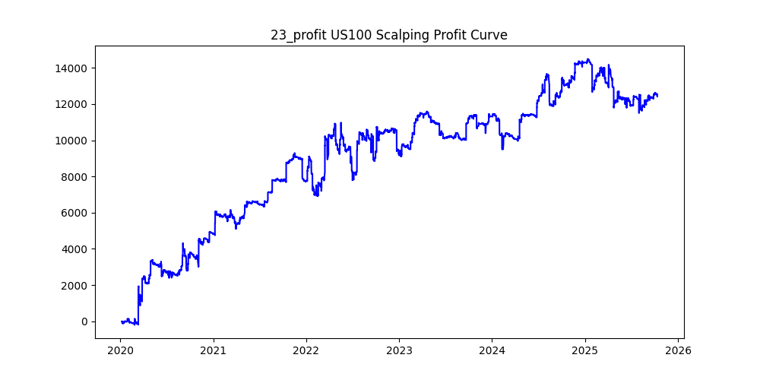
US100 |  | 45 | 10 | ema | 10 | 1.6 | 5 | 1 | 4 | 120 | 0.12 | 60 |  | 20 | 0.01 | 4117 | 0.16298275443 | -0.22678406607 | -3.4 | -4556.27 | -933.67 | 4.8799575867
US100 |  | 47 | 5 | ema | 5 | 1 | 25 | 1 | 3.6 | 90 | 0.4 | 140 |  | 20 | 0.01 | 2010 | 0.24925373134 | -0.48371144279 | -6.45 | -4528.5 | -972.26 | 4.6577047292
US100 |  | 31 | 20 | ema | 20 | 2 | 25 | 1 | 3.8 | 90 | 0.11 | 60 |  | 20 | 0.01 | 2042 | 0.19980411361 | -0.48895200784 | -3.3 | -5124.5 | -998.44 | 5.1325067105
US100 |  | 49 | 30 | ema | 30 | 1.8 | 15 | 1 | 4.6 | 120 | 0.15 | 140 |  | 20 | 0.01 | 7369 | 0.16162301533 | -0.2846478491 | -4.5 | -14183.5 | -2097.57 | 6.761872071
US100 |  | 1 | 20 | ema | 20 | 1 | 35 | 1 | 3.2 | 60 | 0.03 | 160 |  | 20 | 0.01 | 32198 | 0.22010683893 | -0.065204049941 | -3.2 | -16663.6 | -2099.44 | 7.9371641962
US100 |  | 12 | 15 | ema | 15 | 1.2 | 35 | 1 | 3 | 90 | 0.02 | 100 |  | 20 | 0.01 | 20555 | 0.21863293603 | -0.15104840671 | -2.63 | -18832.3 | -3104.8 | 6.0655436743
US100 |  | 4 | 25 | ema | 25 | 1.2 | 35 | 1 | 4.6 | 90 | 0.07 | 80 |  | 20 | 0.01 | 33479 | 0.2284715792 | -0.13347083246 | -5.3 | -25890.6 | -4468.47 | 5.7940637399
US100 |  | 5 | 20 | ema | 20 | 1.4 | 25 | 1 | 4.4 | 90 | 0.12 | 120 |  | 20 | 0.01 | 18401 | 0.21276017608 | -0.25075430683 | -5.3 | -15318.6 | -4614.13 | 3.3199324683
US100 |  | 40 | 20 | ema | 20 | 2.2 | 25 | 1 | 4.4 | 60 | 0.08 | 200 |  | 20 | 0.01 | 2682 | 0.18083519761 | -1.8319873229 | -3.8 | -10365.2 | -4913.39 | 2.1095821826
US100 |  | 10 | 20 | ema | 20 | 1 | 30 | 1 | 3.8 | 120 | 0.26 | 80 |  | 20 | 0.01 | 14865 | 0.22805247225 | -0.3546390851 | -6.1 | -19636.4 | -5271.71 | 3.7248634693
US100 |  | 37 | 25 | ema | 25 | 1.4 | 40 | 1 | 5 | 60 | 0.08 | 200 |  | 20 | 0.01 | 24145 | 0.23644646925 | -0.24089832263 | -6.2 | -15593.4 | -5816.49 | 2.6808951791
US100 |  | 9 | 25 | ema | 25 | 1.2 | 40 | 1 | 4.8 | 90 | 0.07 | 180 |  | 20 | 0.01 | 35210 | 0.23592729338 | -0.17481141721 | -5.6 | -18302.2 | -6155.11 | 2.9734968181
US100 |  | 6 | 20 | ema | 20 | 1 | 25 | 1 | 4.4 | 120 | 0.03 | 40 |  | 20 | 0.01 | 59329 | 0.23450589088 | -0.11338316843 | -4.6 | -20062.5 | -6726.91 | 2.9824243226
US100 |  | 22 | 10 | ema | 10 | 1 | 30 | 1 | 3.8 | 90 | 0.38 | 180 |  | 20 | 0.01 | 7924 | 0.2476022211 | -0.86900302877 | -7.9 | -14184.2 | -6885.98 | 2.0598665695
US100 |  | 42 | 20 | ema | 20 | 1 | 25 | 1 | 4.4 | 90 | 0.17 | 60 |  | 20 | 0.01 | 23449 | 0.2432939571 | -0.30026355068 | -7 | -14392.6 | -7040.88 | 2.0441478906
US100 |  | 8 | 30 | ema | 30 | 1 | 30 | 1 | 3.4 | 90 | 0.03 | 140 |  | 20 | 0.01 | 28746 | 0.21930007653 | -0.25351944618 | -3.3 | -12989.29 | -7287.67 | 1.7823652827
US100 |  | 14 | 15 | ema | 15 | 1 | 20 | 1 | 4.8 | 120 | 0.14 | 40 |  | 20 | 0.01 | 36264 | 0.24680123538 | -0.23365679462 | -7 | -34451.1 | -8473.33 | 4.0658277206
US100 |  | 18 | 20 | ema | 20 | 2 | 25 | 1 | 5 | 90 | 0.14 | 180 |  | 20 | 0.01 | 6491 | 0.19164997689 | -1.6513295332 | -5.5 | -14756.4 | -10718.78 | 1.3766865259
US100 |  | 44 | 20 | ema | 20 | 1 | 40 | 1 | 3 | 120 | 0.22 | 60 |  | 20 | 0.01 | 10612 | 0.22276667923 | -1.2050348662 | -4.3 | -16676.8 | -12787.83 | 1.304114928
US100 |  | 30 | 20 | ema | 20 | 1.2 | 35 | 1 | 4.2 | 60 | 0.45 | 180 |  | 20 | 0.01 | 3275 | 0.22564885496 | -4.005319084 | -11.1 | -18976.8 | -13117.42 | 1.4466869247
US100 |  | 32 | 25 | ema | 25 | 1 | 25 | 1 | 3.6 | 120 | 0.46 | 200 |  | 20 | 0.01 | 5020 | 0.20537848606 | -3.3508386454 | -6.4 | -19988.4 | -16821.21 | 1.1882855038
US100 |  | 34 | 30 | ema | 30 | 1 | 40 | 1 | 4.2 | 120 | 0.39 | 200 |  | 20 | 0.01 | 7731 | 0.2218341741 | -2.2207696288 | -8 | -21505.1 | -17168.77 | 1.2525708015
US100 |  | 16 | 10 | ema | 10 | 1.2 | 30 | 1 | 4.8 | 120 | 0.41 | 100 |  | 20 | 0.01 | 6821 | 0.24497874212 | -3.1800219909 | -9.5 | -26757 | -21690.93 | 1.2335570674

USDJPY
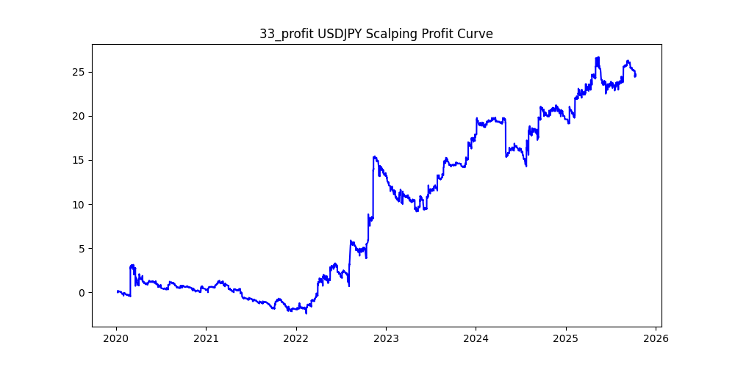
symbol | version | i | ma_term | ma_method | atr_term | atr_shift_multiply | supertrend_atr_term | supertrend_minutes | supertrend_multiply | heikin_minutes | heikin_threshold | sl | sl_loose | position_max | volume | trades | win_rate | profit_mean | profit_median | drawdown_min | profit
USDJPY | 3 | 33 | 20 | ema | 20 | 1.2 | 5 | 1 | 3.2 | 90 | 0.03 | 0.16 |  | 20 | 0.01 | 8097 | 0.17500308756 | 0.0030459429418 | -0.011 | -6.274 | 24.663 | -0.25438916596
USDJPY | 3 | 28 | 10 | ema | 10 | 1 | 35 | 1 | 4.6 | 120 | 0.43 | 0.24 |  | 20 | 0.01 | 842 | 0.31235154394 | 0.029228028504 | -0.049 | -14.808 | 24.61 | -0.60170662332
USDJPY | 3 | 4 | 10 | ema | 10 | 1.2 | 30 | 1 | 2.8 | 90 | 0.04 | 0.22 |  | 20 | 0.01 | 9637 | 0.22631524333 | 0.0020241776486 | -0.011 | -9.46 | 19.507 | -0.48495411903
USDJPY | 3 | 5 | 15 | ema | 15 | 1 | 15 | 1 | 4.6 | 60 | 0.14 | 0.17 |  | 20 | 0.01 | 6111 | 0.2557682867 | 0.0031638029782 | -0.04 | -35.685 | 19.334 | -1.8457122168
USDJPY |  | 30 | 15 | ema | 15 | 1.6 | 10 | 1 | 4.4 | 120 | 0.04 | 0.36 |  | 20 | 0.01 | 13606 | 0.18653535205 | 0.0012884021755 | -0.015 | -22.733 | 17.53 | -1.2968054763
USDJPY |  | 9 | 15 | ema | 15 | 1.4 | 20 | 1 | 4.8 | 120 | 0.19 | 0.14 |  | 20 | 0.01 | 4326 | 0.23231622746 | 0.0038624595469 | -0.031 | -18.707 | 16.709 | -1.1195762763
USDJPY |  | 38 | 15 | ema | 15 | 1.8 | 20 | 1 | 4.4 | 90 | 0.08 | 0.39 |  | 20 | 0.01 | 4503 | 0.194092827 | 0.0032103042416 | -0.018 | -8.712 | 14.456 | -0.60265633647
USDJPY |  | 12 | 25 | ema | 25 | 1.4 | 5 | 1 | 3.8 | 60 | 0.09 | 0.29 |  | 20 | 0.01 | 2707 | 0.17436276321 | 0.0051440709272 | -0.018 | -4.943 | 13.925 | -0.35497307002
USDJPY |  | 17 | 10 | ema | 10 | 1 | 35 | 1 | 4.6 | 90 | 0.48 | 0.24 |  | 20 | 0.01 | 405 | 0.31358024691 | 0.032607407407 | -0.069 | -9.551 | 13.206 | -0.7232318643
USDJPY |  | 14 | 10 | ema | 10 | 1.2 | 35 | 1 | 5 | 90 | 0.47 | 0.04 |  | 20 | 0.01 | 300 | 0.13666666667 | 0.041856666667 | -0.04 | -2.891 | 12.557 | -0.23023015051
USDJPY |  | 48 | 25 | ema | 25 | 1.6 | 30 | 1 | 4 | 90 | 0.12 | 0.06 |  | 20 | 0.01 | 3248 | 0.19827586207 | 0.00351908867 | -0.02 | -5.316 | 11.43 | -0.46509186352
USDJPY |  | 25 | 25 | ema | 25 | 1.4 | 15 | 1 | 3.2 | 90 | 0.01 | 0.25 |  | 20 | 0.01 | 7587 | 0.21101884803 | 0.0014452352709 | -0.01 | -9.114 | 10.965 | -0.83119015048
USDJPY |  | 39 | 30 | ema | 30 | 1 | 15 | 1 | 3.6 | 60 | 0.28 | 0.07 |  | 20 | 0.01 | 485 | 0.22474226804 | 0.022002061856 | -0.041 | -4.979 | 10.671 | -0.46659169712
USDJPY |  | 22 | 10 | ema | 10 | 1.2 | 40 | 1 | 3.2 | 120 | 0.29 | 0.31 |  | 20 | 0.01 | 1190 | 0.23109243697 | 0.008218487395 | -0.023 | -4.355 | 9.78 | -0.44529652352
USDJPY |  | 3 | 30 | ema | 30 | 1.2 | 40 | 1 | 4.4 | 120 | 0.08 | 0.49 |  | 20 | 0.01 | 15067 | 0.2222738435 | 0.0006475077985 | -0.021 | -34.755 | 9.756 | -3.5624231242
USDJPY |  | 10 | 25 | ema | 25 | 1.4 | 25 | 1 | 4.2 | 120 | 0.27 | 0.06 |  | 20 | 0.01 | 1458 | 0.18998628258 | 0.0061255144033 | -0.031 | -8.311 | 8.931 | -0.93057888254
USDJPY |  | 29 | 30 | ema | 30 | 1.8 | 30 | 1 | 4.2 | 90 | 0.1 | 0.02 |  | 20 | 0.01 | 2946 | 0.14494229464 | 0.0028282416836 | -0.02 | -5.678 | 8.332 | -0.68146903505
USDJPY |  | 20 | 25 | ema | 25 | 1.4 | 15 | 1 | 3.6 | 90 | 0.26 | 0.08 |  | 20 | 0.01 | 521 | 0.19193857965 | 0.015508637236 | -0.026 | -2.779 | 8.08 | -0.34393564356
USDJPY |  | 18 | 15 | ema | 15 | 1.2 | 25 | 1 | 4.4 | 60 | 0.21 | 0.26 |  | 20 | 0.01 | 1818 | 0.25412541254 | 0.004297029703 | -0.045 | -18.476 | 7.812 | -2.3650793651
USDJPY |  | 19 | 15 | ema | 15 | 1 | 30 | 1 | 2.6 | 120 | 0.07 | 0.07 |  | 20 | 0.01 | 9371 | 0.2174794579 | 0.00077547753708 | -0.012 | -10.997 | 7.267 | -1.5132792074
USDJPY |  | 6 | 10 | ema | 10 | 1.2 | 25 | 1 | 4.2 | 90 | 0.37 | 0.39 |  | 20 | 0.01 | 536 | 0.26679104478 | 0.013442164179 | -0.044 | -5.536 | 7.205 | -0.76835530881
USDJPY |  | 13 | 30 | ema | 30 | 1.4 | 5 | 1 | 3.6 | 60 | 0.09 | 0.32 |  | 20 | 0.01 | 1640 | 0.18902439024 | 0.0040225609756 | -0.017 | -4.639 | 6.597 | -0.70319842353
USDJPY |  | 24 | 30 | ema | 30 | 1.2 | 40 | 1 | 4.2 | 90 | 0.31 | 0.16 |  | 20 | 0.01 | 853 | 0.23563892145 | 0.0070023446659 | -0.042 | -8.393 | 5.973 | -1.4051565378
USDJPY |  | 11 | 15 | ema | 15 | 1 | 5 | 1 | 3.2 | 90 | 0.23 | 0.07 |  | 20 | 0.01 | 1600 | 0.200625 | 0.003651875 | -0.023 | -6.338 | 5.843 | -1.0847167551
USDJPY |  | 43 | 30 | ema | 30 | 2.2 | 35 | 1 | 1.2 | 120 | 0.14 | 0.34 |  | 20 | 0.01 | 836 | 0.30023923445 | 0.0064545454545 | -0.01 | -0.947 | 5.396 | -0.17550037064
USDJPY |  | 26 | 30 | ema | 30 | 1.2 | 35 | 1 | 5 | 120 | 0.35 | 0.01 |  | 20 | 0.01 | 1157 | 0.067415730337 | 0.0045859982714 | -0.01 | -8.348 | 5.306 | -1.5733132303
USDJPY |  | 15 | 20 | ema | 20 | 1 | 40 | 1 | 4 | 90 | 0.43 | 0.28 |  | 20 | 0.01 | 503 | 0.26640159046 | 0.0090914512922 | -0.057 | -6.381 | 4.573 | -1.3953640936
USDJPY |  | 34 | 25 | ema | 25 | 1.6 | 25 | 1 | 4.2 | 90 | 0.32 | 0.33 |  | 20 | 0.01 | 417 | 0.18225419664 | 0.010815347722 | -0.034 | -4.222 | 4.51 | -0.93614190687
USDJPY |  | 44 | 25 | ema | 25 | 2.6 | 15 | 1 | 1.4 | 120 | 0.03 | 0.37 |  | 20 | 0.01 | 1001 | 0.30769230769 | 0.0044365634366 | -0.008 | -1.663 | 4.441 | -0.37446521054
USDJPY |  | 8 | 10 | ema | 10 | 1 | 5 | 1 | 4.2 | 90 | 0.22 | 0.28 |  | 20 | 0.01 | 3332 | 0.23529411765 | 0.001068727491 | -0.035 | -17.343 | 3.561 | -4.8702611626
USDJPY |  | 35 | 30 | ema | 30 | 3.2 | 5 | 1 | 1.8 | 60 | 0.04 | 0.34 |  | 20 | 0.01 | 227 | 0.37444933921 | 0.010061674009 | -0.008 | -1.229 | 2.284 | -0.5380910683
USDJPY |  | 40 | 30 | ema | 30 | 1.2 | 35 | 1 | 4.2 | 90 | 0.48 | 0.14 |  | 20 | 0.01 | 257 | 0.20622568093 | 0.0082879377432 | -0.051 | -4.951 | 2.13 | -2.3244131455
USDJPY |  | 46 | 30 | ema | 30 | 3 | 35 | 1 | 3.6 | 60 | 0.21 | 0.11 |  | 20 | 0.01 | 12 | 0.16666666667 | 0.16 | -0.0275 | -0.421 | 1.92 | -0.21927083333
USDJPY |  | 0 | 20 | ema | 20 | 1 | 40 | 1 | 3 | 120 | 0.05 | 0.31 |  | 20 | 0.01 | 16952 | 0.21678857952 | 0.00010529731005 | -0.013 | -23.803 | 1.785 | -13.335014006
USDJPY |  | 42 | 30 | ema | 30 | 3 | 20 | 1 | 2.6 | 60 | 0.18 | 0.33 |  | 20 | 0.01 | 23 | 0.30434782609 | 0.071130434783 | -0.023 | -0.968 | 1.636 | -0.59168704156
USDJPY |  | 47 | 25 | ema | 25 | 2.6 | 35 | 1 | 2.2 | 60 | 0.22 | 0.14 |  | 20 | 0.01 | 23 | 0.17391304348 | 0.069434782609 | -0.042 | -0.636 | 1.597 | -0.39824671259
USDJPY |  | 31 | 20 | ema | 20 | 1.6 | 20 | 1 | 4.2 | 120 | 0.24 | 0.08 |  | 20 | 0.01 | 1362 | 0.19383259912 | 0.0008516886931 | -0.026 | -8.595 | 1.16 | -7.4094827586
USDJPY |  | 36 | 30 | ema | 30 | 3.2 | 35 | 1 | 3.4 | 60 | 0.12 | 0.23 |  | 20 | 0.01 | 24 | 0.29166666667 | 0.037416666667 | -0.044 | -1.476 | 0.898 | -1.6436525612
USDJPY |  | 45 | 30 | ema | 30 | 1.6 | 35 | 1 | 2.8 | 120 | 0.03 | 0.18 |  | 20 | 0.01 | 4449 | 0.25488873904 | 0.00017172398292 | -0.011 | -11.108 | 0.764 | -14.539267016
USDJPY |  | 37 | 30 | ema | 30 | 3 | 40 | 1 | 1.6 | 60 | 0.11 | 0.14 |  | 20 | 0.01 | 142 | 0.26056338028 | 0.00083098591549 | -0.015 | -1.868 | 0.118 | -15.830508475
USDJPY |  | 21 | 25 | ema | 25 | 1.4 | 15 | 1 | 3.8 | 60 | 0.1 | 0.45 |  | 20 | 0.01 | 3391 | 0.18755529342 | -0.00028546151578 | -0.02 | -14.502 | -0.968 | 14.981404959
USDJPY |  | 49 | 10 | ema | 10 | 1.6 | 30 | 1 | 5 | 60 | 0.24 | 0.48 |  | 20 | 0.01 | 438 | 0.2397260274 | -0.0042283105023 | -0.053 | -9.042 | -1.852 | 4.8822894168
USDJPY |  | 41 | 30 | ema | 30 | 1 | 30 | 1 | 2.2 | 90 | 0.11 | 0.2 |  | 20 | 0.01 | 3889 | 0.27127796349 | -0.00096400102854 | -0.017 | -20.059 | -3.749 | 5.3504934649
USDJPY |  | 16 | 25 | ema | 25 | 1.6 | 10 | 1 | 2.8 | 60 | 0.05 | 0.43 |  | 20 | 0.01 | 1041 | 0.26993275696 | -0.0044149855908 | -0.013 | -12.636 | -4.596 | 2.7493472585
USDJPY |  | 32 | 20 | ema | 20 | 1.6 | 15 | 1 | 2.8 | 90 | 0.13 | 0.31 |  | 20 | 0.01 | 264 | 0.23106060606 | -0.017806818182 | -0.019 | -8.477 | -4.701 | 1.8032333546
USDJPY |  | 7 | 10 | ema | 10 | 1.2 | 15 | 1 | 4.6 | 90 | 0.29 | 0.41 |  | 20 | 0.01 | 1171 | 0.22459436379 | -0.007537147737 | -0.043 | -15.903 | -8.826 | 1.8018354861
USDJPY |  | 27 | 25 | ema | 25 | 1 | 5 | 1 | 4.6 | 120 | 0.2 | 0.22 |  | 20 | 0.01 | 5109 | 0.21393619104 | -0.0023210021531 | -0.032 | -24.803 | -11.858 | 2.0916680722
USDJPY |  | 23 | 15 | ema | 15 | 1 | 25 | 1 | 2.8 | 90 | 0.07 | 0.21 |  | 20 | 0.01 | 10241 | 0.21228395664 | -0.0015046382189 | -0.014 | -22.708 | -15.409 | 1.4736842105
USDJPY |  | 1 | 15 | ema | 15 | 1 | 30 | 1 | 3 | 90 | 0.06 | 0.05 |  | 20 | 0.01 | 15192 | 0.20780674039 | -0.0016688388626 | -0.014 | -30.171 | -25.353 | 1.190036682
USDJPY |  | 2 | 30 | ema | 30 | 1.4 | 35 | 1 | 4.6 | 60 | 0.01 | 0.19 |  | 20 | 0.01 | 28648 | 0.20884529461 | -0.0009878874616 | -0.016 | -69.253 | -28.301 | 2.4470160065

XAUUSD
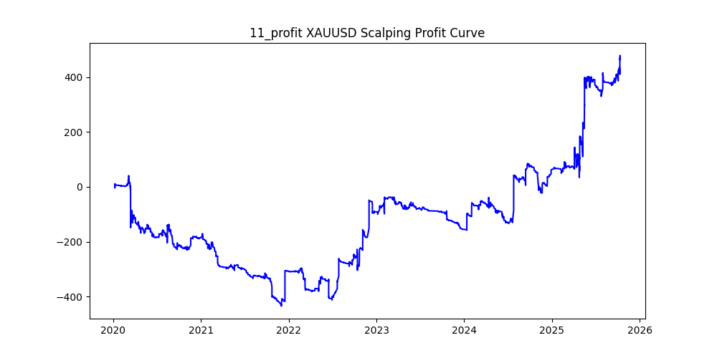
symbol | i | ma_term | ma_method | atr_term | atr_shift_multiply | supertrend_atr_term | supertrend_minutes | supertrend_multiply | heikin_minutes | heikin_threshold | sl | sl_loose | position_max | volume | trades | win_rate | profit_mean | profit_median | drawdown_min | profit
XAUUSD | 20 | 30 | ema | 30 | 1 | 35 | 1 | 5 | 60 | 0.22 | 27 |  | 20 | 0.01 | 5263 | 0.28519855596 | 0.13218886567 | -1.07 | -985.64 | 695.71 | -1.4167397335
XAUUSD | 11 | 30 | ema | 30 | 1.4 | 40 | 1 | 4.4 | 90 | 0.28 | 19 |  | 20 | 0.01 | 2902 | 0.23432115782 | 0.16427636113 | -0.705 | -475.69 | 476.73 | -0.99781847167
XAUUSD | 18 | 25 | ema | 25 | 1.6 | 35 | 1 | 4.2 | 60 | 0.18 | 13 |  | 20 | 0.01 | 3156 | 0.22021546261 | 0.10802598226 | -0.64 | -466.48 | 340.93 | -1.3682574135
XAUUSD | 2 | 15 | ema | 15 | 1.6 | 15 | 1 | 5 | 60 | 0.19 | 9 |  | 20 | 0.01 | 3558 | 0.23664980326 | 0.080188308038 | -0.77 | -608.16 | 285.31 | -2.1315761803
XAUUSD | 23 | 30 | ema | 30 | 1.4 | 25 | 1 | 5 | 90 | 0.37 | 25 |  | 20 | 0.01 | 1844 | 0.25162689805 | 0.12613340564 | -0.92 | -701.64 | 232.59 | -3.0166387205
XAUUSD | 5 | 20 | ema | 20 | 1 | 30 | 1 | 4.6 | 90 | 0.24 | 19 |  | 20 | 0.01 | 7536 | 0.27109872611 | 0.027829087049 | -0.86 | -1488.39 | 209.72 | -7.0970341408
XAUUSD | 16 | 15 | ema | 15 | 1.8 | 15 | 1 | 4.4 | 60 | 0.14 | 21 |  | 20 | 0.01 | 2687 | 0.19166356531 | 0.063230368441 | -0.54 | -262.96 | 169.9 | -1.5477339612
XAUUSD | 33 | 30 | ema | 30 | 1.4 | 15 | 1 | 4.6 | 90 | 0.34 | 5 |  | 20 | 0.01 | 1914 | 0.22884012539 | 0.04749738767 | -0.75 | -371.72 | 90.91 | -4.0888791112
XAUUSD | 39 | 15 | ema | 15 | 2.8 | 35 | 1 | 5 | 90 | 0.06 | 29 |  | 20 | 0.01 | 540 | 0.19259259259 | 0.026037037037 | -0.34 | -136.63 | 14.06 | -9.7176386913
XAUUSD | 41 | 30 | ema | 30 | 2 | 25 | 1 | 2.2 | 120 | 0.09 | 28 |  | 20 | 0.01 | 1982 | 0.27144298688 | 0.00010090817356 | -0.33 | -146.59 | 0.2 | -732.94999999
XAUUSD | 46 | 30 | ema | 30 | 1.2 | 5 | 1 | 3 | 60 | 0.09 | 15 |  | 20 | 0.01 | 3131 | 0.22868093261 | -0.00010220376876 | -0.38 | -292.93 | -0.31999999999 | 915.40625002
XAUUSD | 40 | 30 | ema | 30 | 2 | 10 | 1 | 4.6 | 90 | 0.19 | 3 |  | 20 | 0.01 | 1421 | 0.16748768473 | -0.012420830401 | -0.45 | -233.67 | -17.65 | 13.239093484
XAUUSD | 36 | 30 | ema | 30 | 1.6 | 20 | 1 | 4.6 | 90 | 0.43 | 26 |  | 20 | 0.01 | 811 | 0.2281134402 | -0.098939580764 | -0.83 | -313.67 | -80.24 | 3.9091475573
XAUUSD | 37 | 10 | ema | 10 | 1.4 | 25 | 1 | 3.6 | 60 | 0.11 | 1 |  | 20 | 0.01 | 5015 | 0.19421734796 | -0.019341974078 | -0.5 | -435.55 | -97 | 4.4902061856
XAUUSD | 8 | 30 | ema | 30 | 1.2 | 20 | 1 | 4.4 | 90 | 0.29 | 16 |  | 20 | 0.01 | 3275 | 0.24213740458 | -0.030103816794 | -0.71 | -574.34 | -98.59 | 5.8255401156
XAUUSD | 24 | 30 | ema | 30 | 2 | 30 | 1 | 3.4 | 120 | 0.12 | 19 |  | 20 | 0.01 | 1002 | 0.19461077844 | -0.10144710579 | -0.4 | -216.37 | -101.65 | 2.1285784555
XAUUSD | 29 | 30 | ema | 30 | 1.6 | 10 | 1 | 4.8 | 60 | 0.29 | 3 |  | 20 | 0.01 | 1333 | 0.20330082521 | -0.098222055514 | -0.81 | -231.28 | -130.93 | 1.7664400825
XAUUSD | 15 | 25 | ema | 25 | 1 | 30 | 1 | 4.8 | 120 | 0.46 | 16 |  | 20 | 0.01 | 2476 | 0.26373182553 | -0.068865105008 | -0.98 | -732.87 | -170.51 | 4.298105683
XAUUSD | 43 | 5 | ema | 5 | 1 | 5 | 1 | 4.8 | 90 | 0.17 | 10 |  | 20 | 0.01 | 4780 | 0.23138075314 | -0.044361924686 | -0.64 | -556.34 | -212.05 | 2.6236265032
XAUUSD | 47 | 25 | ema | 25 | 2.2 | 35 | 1 | 4.8 | 90 | 0.2 | 7 |  | 20 | 0.01 | 1632 | 0.17034313725 | -0.13273284314 | -0.57 | -510.25 | -216.62 | 2.35550734
XAUUSD | 44 | 30 | ema | 30 | 1 | 30 | 1 | 4.6 | 60 | 0.48 | 16 |  | 20 | 0.01 | 767 | 0.30117340287 | -0.28460234681 | -1.4 | -357.48 | -218.29 | 1.6376380045
XAUUSD | 34 | 25 | ema | 25 | 2 | 25 | 1 | 4.6 | 60 | 0.06 | 5 |  | 20 | 0.01 | 5672 | 0.17595204513 | -0.039486953456 | -0.43 | -565.77 | -223.97 | 2.5260972452
XAUUSD | 0 | 20 | ema | 20 | 1.4 | 15 | 1 | 5 | 120 | 0.19 | 30 |  | 20 | 0.01 | 9664 | 0.21523178808 | -0.024989652318 | -0.71 | -1978.28 | -241.5 | 8.1916356108
XAUUSD | 45 | 25 | ema | 25 | 1.6 | 30 | 1 | 5 | 60 | 0.35 | 12 |  | 20 | 0.01 | 1142 | 0.22679509632 | -0.22111208406 | -1.21 | -565.93 | -252.51 | 2.2412181696
XAUUSD | 19 | 15 | ema | 15 | 2 | 35 | 1 | 5 | 90 | 0.11 | 21 |  | 20 | 0.01 | 4362 | 0.19990829895 | -0.058459422283 | -0.54 | -574.09 | -255 | 2.2513333333
XAUUSD | 28 | 10 | ema | 10 | 1.8 | 30 | 1 | 5 | 90 | 0.18 | 14 |  | 20 | 0.01 | 1895 | 0.21319261214 | -0.1739525066 | -0.64 | -451.02 | -329.64 | 1.3682198762
XAUUSD | 17 | 15 | ema | 15 | 1 | 40 | 1 | 4 | 90 | 0.06 | 11 |  | 20 | 0.01 | 33045 | 0.24397034347 | -0.010866696928 | -0.51 | -2557.7 | -359.09 | 7.122726893
XAUUSD | 22 | 25 | ema | 25 | 1.6 | 40 | 1 | 4.4 | 120 | 0.17 | 29 |  | 20 | 0.01 | 6609 | 0.20139204116 | -0.059912240884 | -0.55 | -1055.88 | -395.96 | 2.6666329932
XAUUSD | 25 | 20 | ema | 20 | 1.2 | 15 | 1 | 4.4 | 60 | 0.37 | 25 |  | 20 | 0.01 | 1439 | 0.26129256428 | -0.30272411397 | -0.99 | -578.52 | -435.62 | 1.3280381984
XAUUSD | 26 | 30 | ema | 30 | 1.6 | 40 | 1 | 1.4 | 120 | 0.06 | 9 |  | 20 | 0.01 | 5615 | 0.28192341941 | -0.079561887801 | -0.23 | -461.51 | -446.74 | 1.0330617361
XAUUSD | 42 | 30 | ema | 30 | 1.4 | 15 | 1 | 4.6 | 60 | 0.35 | 16 |  | 20 | 0.01 | 1127 | 0.2298136646 | -0.43806566105 | -1.01 | -649.86 | -493.7 | 1.3163054487
XAUUSD | 1 | 15 | ema | 15 | 1.6 | 30 | 1 | 5 | 90 | 0.15 | 21 |  | 20 | 0.01 | 7312 | 0.22524617068 | -0.067595733042 | -0.68 | -1161.19 | -494.26 | 2.3493505442
XAUUSD | 9 | 20 | ema | 20 | 1.4 | 20 | 1 | 4.2 | 60 | 0.11 | 1 |  | 20 | 0.01 | 9041 | 0.17984736202 | -0.055271540759 | -0.6 | -863.81 | -499.71 | 1.7286226011
XAUUSD | 27 | 30 | ema | 30 | 1.8 | 40 | 1 | 4.2 | 120 | 0.12 | 12 |  | 20 | 0.01 | 5329 | 0.18164758867 | -0.095361231 | -0.43 | -809.03 | -508.18 | 1.5920146405
XAUUSD | 32 | 30 | ema | 30 | 1.8 | 30 | 1 | 4.4 | 120 | 0.36 | 30 |  | 20 | 0.01 | 1096 | 0.17609489051 | -0.47551094891 | -0.61 | -565.03 | -521.16 | 1.0841776038
XAUUSD | 21 | 20 | ema | 20 | 1.2 | 40 | 1 | 4.2 | 120 | 0.39 | 11 |  | 20 | 0.01 | 2920 | 0.24006849315 | -0.17973630137 | -0.72 | -664.96 | -524.83 | 1.2670007431
XAUUSD | 38 | 15 | ema | 15 | 1.6 | 30 | 1 | 4.6 | 120 | 0.31 | 10 |  | 20 | 0.01 | 2505 | 0.23632734531 | -0.21415568862 | -0.67 | -831.02 | -536.46 | 1.5490810126
XAUUSD | 14 | 25 | ema | 25 | 1.4 | 30 | 1 | 3.6 | 90 | 0.01 | 19 |  | 20 | 0.01 | 15578 | 0.19835665682 | -0.039719476184 | -0.33 | -1117.82 | -618.75 | 1.8065777778
XAUUSD | 30 | 20 | ema | 20 | 1.2 | 25 | 1 | 4.6 | 60 | 0.36 | 8 |  | 20 | 0.01 | 1588 | 0.27896725441 | -0.39387279597 | -1.09 | -937.26 | -625.47 | 1.4984891362
XAUUSD | 12 | 25 | ema | 25 | 1.6 | 20 | 1 | 4.4 | 90 | 0.13 | 28 |  | 20 | 0.01 | 6716 | 0.18776057177 | -0.096091423466 | -0.5 | -1120.65 | -645.35 | 1.7364995739
XAUUSD | 4 | 20 | ema | 20 | 1 | 40 | 1 | 4 | 90 | 0.16 | 13 |  | 20 | 0.01 | 12951 | 0.24245232028 | -0.056770905722 | -0.64 | -1541.13 | -735.24 | 2.0960910723
XAUUSD | 48 | 10 | ema | 10 | 1 | 30 | 1 | 4.8 | 90 | 0.5 | 11 |  | 20 | 0.01 | 1499 | 0.28819212809 | -0.60779186124 | -1.23 | -1196.84 | -911.08 | 1.3136497344
XAUUSD | 3 | 15 | ema | 15 | 1.6 | 35 | 1 | 4.8 | 120 | 0.26 | 12 |  | 20 | 0.01 | 3776 | 0.23728813559 | -0.25200476695 | -0.69 | -1435.63 | -951.57 | 1.5086961548
XAUUSD | 31 | 10 | ema | 10 | 1.2 | 30 | 1 | 3.8 | 90 | 0.08 | 30 |  | 20 | 0.01 | 16518 | 0.23507688582 | -0.058113573072 | -0.46 | -1466.92 | -959.92 | 1.5281690141
XAUUSD | 13 | 25 | ema | 25 | 1.4 | 40 | 1 | 4 | 120 | 0.12 | 18 |  | 20 | 0.01 | 10747 | 0.20024192798 | -0.094352842654 | -0.49 | -1536.64 | -1014.01 | 1.5154091183 | #DIV/0!
XAUUSD | 10 | 25 | ema | 25 | 1 | 15 | 1 | 4.6 | 60 | 0.25 | 12 |  | 20 | 0.01 | 4112 | 0.25389105058 | -0.25175097276 | -0.98 | -1171.79 | -1035.2 | 1.1319455178
XAUUSD | 7 | 10 | ema | 10 | 1.4 | 25 | 1 | 4.6 | 90 | 0.13 | 13 |  | 20 | 0.01 | 8345 | 0.23415218694 | -0.13416536848 | -0.6 | -1247.77 | -1119.61 | 1.114468431
XAUUSD | 35 | 20 | ema | 20 | 1 | 30 | 1 | 4 | 90 | 0.12 | 3 |  | 20 | 0.01 | 17898 | 0.2358364063 | -0.066026371662 | -0.57 | -1817.22 | -1181.74 | 1.5377494203
XAUUSD | 49 | 20 | ema | 20 | 2 | 30 | 1 | 5 | 120 | 0.16 | 1 |  | 20 | 0.01 | 4466 | 0.16748768473 | -0.27794446932 | -0.61 | -1334.92 | -1241.3 | 1.0754209297
XAUUSD | 6 | 30 | ema | 30 | 1.4 | 40 | 1 | 4.2 | 90 | 0.1 | 2 |  | 20 | 0.01 | 11019 | 0.20101642617 | -0.11551592704 | -0.51 | -1527.23 | -1272.87 | 1.199831876

